Imagen
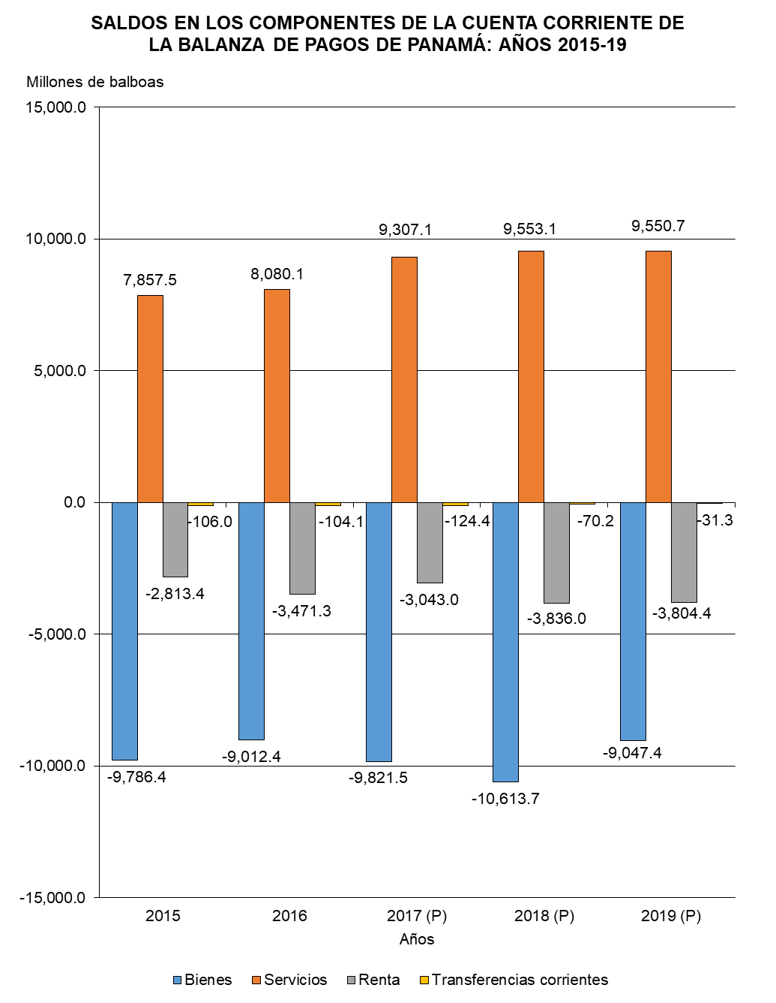

Gráfica Cuenta Corriente BN
SALDOS EN LOS COMPONENTES DE LA CUENTA CORRIENTE DE LA BALANZA DE PAGOS DE PANAMÁ: AÑOS 2015-19
 | Bienes | Servicios | Renta | Transferencias corrientes
2015 | -9,786.4 | 7,857.5 | -2,813.4 | -106.0
2016 | -9,012.4 | 8,080.1 | -3,471.3 | -104.1
2017 (P) | -9,821.5 | 9,307.1 | -3,043.0 | -124.4
2018 (P) | -10,613.7 | 9,553.1 | -3,836.0 | -70.2
2019 (P) | -9,047.4 | 9,550.7 | -3,804.4 | -31.3

Gráfica Cuenta Corriente
SALDOS EN LOS COMPONENTES DE LA CUENTA CORRIENTE DE LA BALANZA DE PAGOS DE PANAMÁ: AÑOS 2015-19
 | Bienes | Servicios | Renta | Transferencias corrientes
2015 | -9,786.4 | 7,857.5 | -2,813.4 | -106.0
2016 | -9,012.4 | 8,080.1 | -3,471.3 | -104.1
2017 (P) | -9,821.5 | 9,307.1 | -3,043.0 | -124.4
2018 (P) | -10,613.7 | 9,553.1 | -3,836.0 | -70.2
2019 (P) | -9,047.4 | 9,550.7 | -3,804.4 | -31.3

